Wärmepumpe
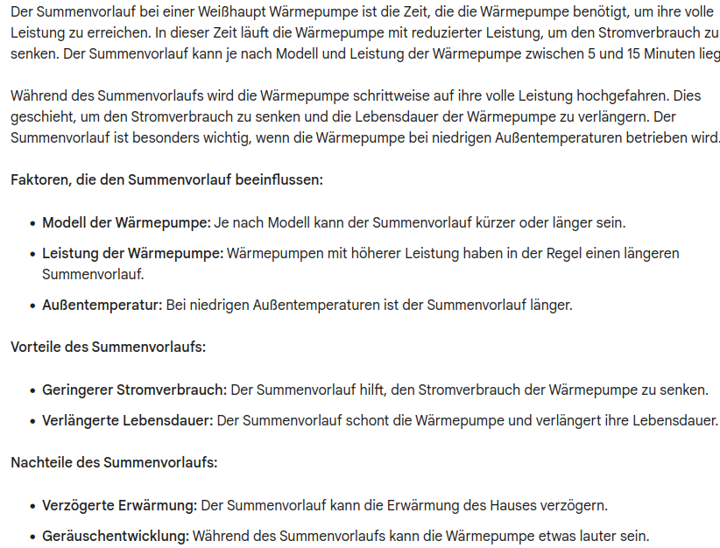
Wärmepumpe |  |  |  |  | C? | F? | Comment
Kategorie | Bezeichnung | Format | Modbus | Register
Information | Betrieb | FormatBetriebsstatusanzeige | 33101 | Input | c |  | not used, not required
 | Störmeldung | FormatFehlerfrei | 33102 | Input | c |  | not used, not required yet
 | Leistungsanforderung | FormatLeistungswert | 33103 | Input |  |  | seems to work, value is between 0% and 25%
 | Vorlauftemperatur | FormatSensor | 33104 | Input
 | Rücklauftemperatur | FormatSensor | 33105 | Input
 | Verdampfung | FormatSensor | 33106 | Input | c |  | commented this out value was alwyse at -3276.8 → → means Sensor not available
 | Sauggas | FormatSensor | 33107 | Input |  |  | WP_PumpeSauggas; retest seems to work somehow
 | Weiche | FormatSensor | 33108 | Input | c |  | commented this out value was alwyse at -3276.8 → means Sensor not available
 | Regenerativ | FormatSensor | 33109 | Input | c |  | commented this out value was alwyse at -3276.8 → means Sensor not available
 | Puffer | FormatSensor | 33110 | Input |  |  | WP_PumpePuffer; not sure if this works stays all the time at 0.0
 | Summenvorlauf (B7) | FormatSensor (ab V5.1 R04 enthalten) | 33111 | Input |  |  | WP_PumpeSummenvorlauf; seems to work – is this value given in min?

Kategorie | Bezeichnung | Format | Modbus | Register
Parameter | Konfiguration | FormatWaermepumpeKonfiguration | 43101 | Holding R | c |  | not used, not yet required
 | Ruhemodus | FormatWaermepumpeRuhemodus | 43 102 | Holding R/W | c |  | not used, not yet required
 | Pumpe Einschaltart | FormatWaermepumpeEinschaltart | 43 103 | Holding R/W | c |  | not used, not yet required
 | Pumpe Leistung Heizen | FormatPumpeLeistung | 43 104 | Holding R/W | c | f | tested but unavailable | 20...100
 | Pumpe Leistung Kühlen | FormatPumpeLeistung | 43 105 | Holding R/W | c | f | tested but unavailable | 20...100
 | Pumpe Leistung Warmwasser | FormatPumpeLeistung | 43 106 | Holding R/W | c | f | tested but unavailable | 20...100
 | Pumpe Leistung Abtaubetrieb | FormatPumpeLeistung | 43 107 | Holding R/W | c | f | tested but unavailable | 20...100
 | Volumenstrom Heizen | FormatPumpeVolumenstrom | 43 108 | Holding R/W | c | f | tested but unavailable
 | Volumenstrom Kühlen | FormatPumpeVolumenstrom | 43 109 | Holding R/W | c
 | Volumenstrom Warmwasser | FormatPumpeVolumenstrom | 43 110 | Holding R/W | c | f | tested but unavailable

Details on Sauggas 33107
Maybe I missconfigured it but I get this strange output:

